様式-4
様式－４

 | 発注者 |  | 南伊勢町長 |  |  |  |  | あて
 | 工事番号および工事名

 | 建設キャリアアップシステム現場ID |  |  |  |  |  |  |  |  |  | 総工事費 |  | 円

 |  |  |  | 受注者（元請）

 |  |  |  | 住 所

 |  |  |  | 名 称

 |  |  |  | 共済契約者番号

 |  |  |  | 建設キャリアアップシステム事業者ID

 |  |  |  | 共済証紙購入金額 |  |  |  |  |  |  |  |  | 円

 |  | 掛金収納書提出用台紙

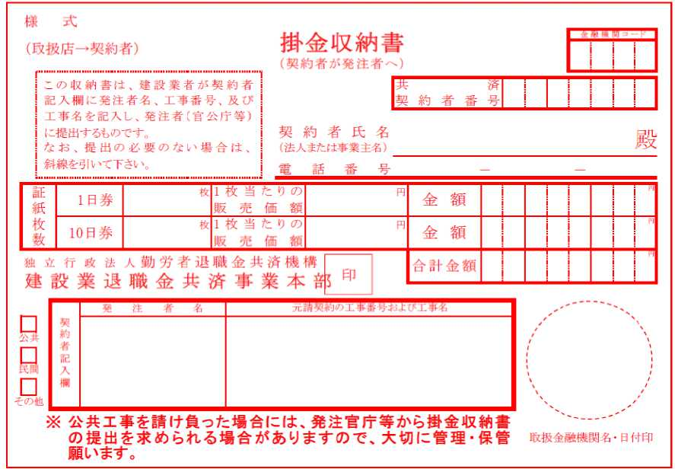 |  |  |  |  |  |  |  |  |  |  |  |  |  | (掛金収納書は台紙に貼り付ける)
 | 当該工事における共済証紙購入の考え方 (該当する□に✓をチェックして下さい)

 |  | 1. 対象労働者数と当該労働者の就労日数を的確に把握している場合
 |  |  |  | 就労予定延人数 |  |  | 販売価格
 |  |  |  |  | 人日 | × |  |  | 円 | ＝ |  | 円

 |  | 2. 対象労働者数と当該労働者の就労日数の把握が困難な場合
 |  |  |  | 総工事費 |  |  | 購入率 |  | ※加入率
 |  |  |  |  | 円 | × |  | × |  | ％ | ＝ | 円

 |  |  |  |  |  |  | 1,000 |  | 70 | ％
 |  |  |  | ※対象工事における労働者の建退共加入率
 |  | 3.その他
 |  |  | 購入額の根拠を記入

 |  | （参考）
 |  | 建設キャリアアップシステム登録情報
 |  | 共済契約者である元請負人の建設キャリアアップシステム事業者登録の有無 （ 有 ・ 無 ）
 |  | 本工事について、現場・契約情報の建設キャリアアップシステムへの登録の有無 （ 有 ・ 無 ）
 |  | 本工事について、カードリーダーの設置等、就業履歴が蓄積可能な環境の有無 （ 有 ・ 無 ）

